Акция 55
 |  | Обновлено: Friday 15 September 2017 12:26:38 |  |  |  |  |  |  | ПРЕДОПЛАТА | ИТОГО:
 |  |  |  |  |  |  |  |  | 0.00 | 0
 |  | Адрес: Москва, ул. Монтажная д.2а Телефоны : 8(495) 775-44-73, 775-44-74, 799-08-87 http://www.psfarfor.ru E-mail: info@psf-group.ru |  |  |  |  |  |  | СКИДКА:
 |  |  |  |  |  |  |  |  | 0.00

Код | Артикул | Фото | Описание | Кол-во в коробке | Базовая цена | Цена | Цена по предоплате | Кол-во на остатке | Заявка шт. | Сумма | Штрихкод
279-36575 |  SFYT027L-01 | 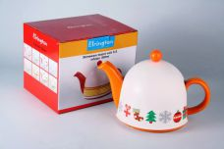 Нажмите чтобы увеличить | ЧАЙНИКИ ДОМИК, чайник 800мл с метал.фильтром, пластик.крышка д/сохранения температуры, упаковка - цвет.бокс | 12.00 | 598,97 | 0 | 0 | 364 шт. | 0.00 | 0 | 4630017581689
279-38061 | SFYT027L-16 | 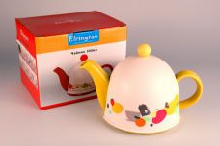 Нажмите чтобы увеличить | ЧАЙНИКИ ДОМИК, чайник 800мл с метал.фильтром, пластик.крышка д/сохранения температуры, упаковка - цвет.бокс | 12.00 | 569,57 | 0 | 0 | 283 шт. | 0.00 | 0 | 4630017581917
279-38062 | SFYT027L-17 | 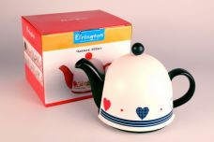 Нажмите чтобы увеличить | ЧАЙНИКИ ДОМИК, чайник 800мл с метал.фильтром, пластик.крышка д/сохранения температуры, упаковка - цвет.бокс | 12.00 | 569,57 | 0 | 0 | 394 шт. | 0.00 | 0 | 4630017581924
279-38063 | SFYT027L-18 | 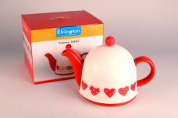 Нажмите чтобы увеличить | ЧАЙНИКИ ДОМИК, чайник 800мл с метал.фильтром, пластик.крышка д/сохранения температуры, упаковка - цвет.бокс | 12.00 | 626,52 | 0 | 0 | 496 шт. | 0.00 | 0 | 4630017581931
279-38066 | SFYT027L-21 | 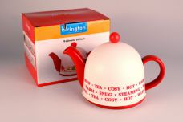 Нажмите чтобы увеличить | ЧАЙНИКИ ДОМИК, чайник 800мл с метал.фильтром, пластик.крышка д/сохранения температуры, упаковка - цвет.бокс | 12.00 | 626,52 | 0 | 0 | 397 шт. | 0.00 | 0 | 4630017581962
279-34127 | SFYT027L-R | 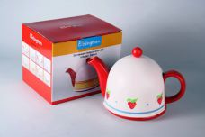 Нажмите чтобы увеличить | ЧАЙНИКИ ДОМИК, чайник 800мл с метал.фильтром, пластик.крышка д/сохранения температуры, упаковка - цвет.бокс | 12.00 | 626,52 | 0 | 0 | 431 шт. | 0.00 | 0 | 4630017581771
279-36582 | SFYT027S-08 | 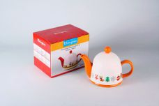 Нажмите чтобы увеличить | ЧАЙНИКИ ДОМИК, чайник 450мл с метал.фильтром, пластик.крышка д/сохранения температуры, упаковка - цвет.бокс | 24.00 | 481,38 | 0 | 0 | 556 шт. | 0.00 | 0 | 4630017581795
279-38068 | SFYT027S-23 | 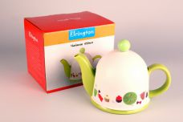 Нажмите чтобы увеличить | ЧАЙНИКИ ДОМИК, чайник 450мл с метал.фильтром, пластик.крышка д/сохранения температуры, упаковка - цвет.бокс | 24.00 | 437,28 | 0 | 0 | 124 шт. | 0.00 | 0 | 4630017581986
279-38069 | SFYT027S-24 | 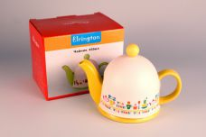 Нажмите чтобы увеличить | ЧАЙНИКИ ДОМИК, чайник 450мл с метал.фильтром, пластик.крышка д/сохранения температуры, упаковка - цвет.бокс | 24.00 | 437,28 | 0 | 0 | 465 шт. | 0.00 | 0 | 4630017581993
279-38070 | SFYT027S-25 | 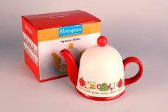 Нажмите чтобы увеличить | ЧАЙНИКИ ДОМИК, чайник 450мл с метал.фильтром, пластик.крышка д/сохранения температуры, упаковка - цвет.бокс | 24.00 | 481,38 | 0 | 0 | 1029 шт. | 0.00 | 0 | 4630017582006
279-38071 | SFYT027S-26 | 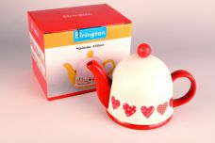 Нажмите чтобы увеличить | ЧАЙНИКИ ДОМИК, чайник 450мл с метал.фильтром, пластик.крышка д/сохранения температуры, упаковка - цвет.бокс | 24.00 | 481,38 | 0 | 0 | 984 шт. | 0.00 | 0 | 4630017582013
279-38072 | SFYT027S-27 | 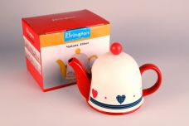 Нажмите чтобы увеличить | ЧАЙНИКИ ДОМИК, чайник 450мл с метал.фильтром, пластик.крышка д/сохранения температуры, упаковка - цвет.бокс | 24.00 | 481,38 | 0 | 0 | 1036 шт. | 0.00 | 0 | 4630017582020
279-38073 | SFYT027S-28 | 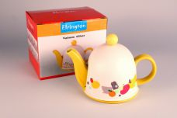 Нажмите чтобы увеличить | ЧАЙНИКИ ДОМИК, чайник 450мл с метал.фильтром, пластик.крышка д/сохранения температуры, упаковка - цвет.бокс | 24.00 | 437,28 | 0 | 0 | 951 шт. | 0.00 | 0 | 4630017582037
279-38076 | SFYT027S-31 | 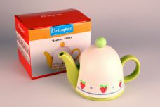 Нажмите чтобы увеличить | ЧАЙНИКИ ДОМИК, чайник 450мл с метал.фильтром, пластик.крышка д/сохранения температуры, упаковка - цвет.бокс | 24.00 | 437,28 | 0 | 0 | 1119 шт. | 0.00 | 0 | 4630017582068
279-34131 | SFYT027S-GR | 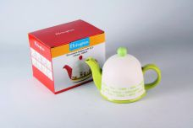 Нажмите чтобы увеличить | ЧАЙНИКИ ДОМИК, чайник 450мл с метал.фильтром, пластик.крышка д/сохранения температуры, упаковка - цвет.бокс | 24.00 | 437,28 | 0 | 0 | 231 шт. | 0.00 | 0 | 4630017581870
279-34129 | SFYT027S-R | 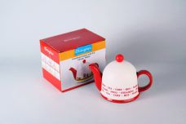 Нажмите чтобы увеличить | ЧАЙНИКИ ДОМИК, чайник 450мл с метал.фильтром, пластик.крышка д/сохранения температуры, упаковка - цвет.бокс | 24.00 | 481,38 | 0 | 0 | 744 шт. | 0.00 | 0 | 4630017581856
279-34128 | SFYT027S-W | 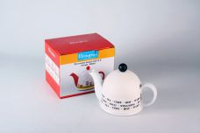 Нажмите чтобы увеличить | ЧАЙНИКИ ДОМИК, чайник 450мл с метал.фильтром, пластик.крышка д/сохранения температуры, упаковка - цвет.бокс | 24.00 | 437,28 | 0 | 0 | 231 шт. | 0.00 | 0 | 4630017581849
279-34130 | SFYT027S-Y | 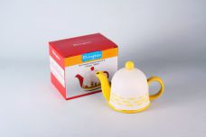 Нажмите чтобы увеличить | ЧАЙНИКИ ДОМИК, чайник 450мл с метал.фильтром, пластик.крышка д/сохранения температуры, упаковка - цвет.бокс | 24.00 | 437,28 | 0 | 0 | 525 шт. | 0.00 | 0 | 4630017581863
228-35513 | YC-4992B-01 | 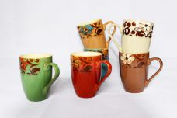 Нажмите чтобы увеличить | ГЛАЗУРЬ. Узоры, кружка 400 мл, декор - 6 микс, упаковка - гофрокороб | 60.00 | 119,35 | 0 | 0 | 158 шт. | 0.00 | 0 | 4610013189874
228-35514 | YC-4992B-02 | 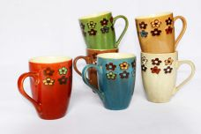 Нажмите чтобы увеличить | ГЛАЗУРЬ. Узоры, кружка 400 мл, декор - 6 микс, упаковка - гофрокороб | 60.00 | 119,35 | 0 | 0 | 614 шт. | 0.00 | 0 | 4610013189881
228-35515 | YC-4992B-03 | 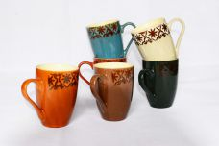 Нажмите чтобы увеличить | ГЛАЗУРЬ. Узоры, кружка 400 мл, декор - 6 микс, упаковка - гофрокороб | 60.00 | 119,35 | 0 | 0 | 5548 шт. | 0.00 | 0 | 4610013189898
228-35516 | YC-4992B-04 | 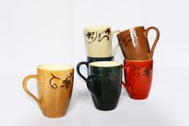 Нажмите чтобы увеличить | ГЛАЗУРЬ. Узоры, кружка 400 мл, декор - 6 микс, упаковка - гофрокороб | 60.00 | 119,35 | 0 | 0 | 1227 шт. | 0.00 | 0 | 4610013189904
228-35517 | YC-4992B-05 | 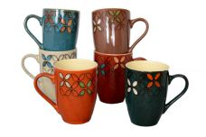 Нажмите чтобы увеличить | ГЛАЗУРЬ. Узоры, кружка 400 мл, декор - 6 микс, упаковка - гофрокороб | 60.00 | 119,35 | 0 | 0 | 419 шт. | 0.00 | 0 | 4610013189911
228-35518 | YC-4992B-06 | 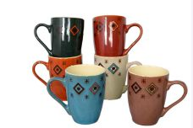 Нажмите чтобы увеличить | ГЛАЗУРЬ. Узоры, кружка 400 мл, декор - 6 микс, упаковка - гофрокороб | 60.00 | 119,35 | 0 | 0 | 161 шт. | 0.00 | 0 | 4610013189928

